表紙
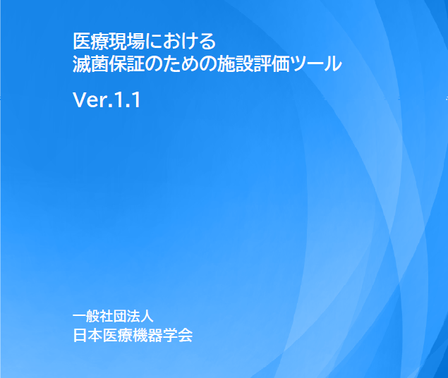

（上記の表紙の）出典：日本医療機器学会HP お知らせ ”『医療現場における滅菌保証のための施設評価ツールVer.1.1』発行のお知らせ”より 検索日：2023/10/1

https://www.jsmi.gr.jp/jsmi-info/facilities_evaluation_tool_for_sterility_asssurance/

